Perpendiculares
 |  |  |  |  | CÁLCULO* VELOCIDAD POST-IMPACTO
 |  |  |  |  |  |  |  |  | *En base al principio de la conservación de la cantidad de movimiento
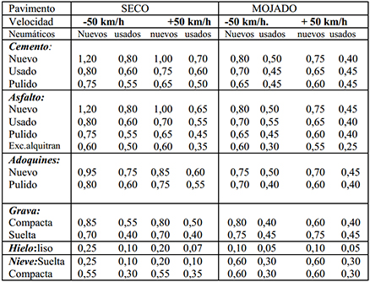

VEHÍCULO A |  |  |  |  |  |  |  |  | VEHÍCULO B
Adherencia de la superficie |  |  | 0.6 | N |  |  |  |  | Adherencia de la superficie |  |  | 0.6 | N
Masa del vehículo y ocupantes |  |  | 1180 | Kilos |  |  |  |  | Masa del vehículo y ocupantes |  |  | 1280 | Kilos
Distancia desde punto colisión |  |  | 10 | Metros |  |  |  |  | Distancia desde punto colisión |  |  | 12 | Metros

Energía Rozamiento = Energía Cinética |  |  | 69454.8 | Julios |  |  |  |  | Energía Rozamiento = Energía Cinética |  |  | 90408.96 | Julios

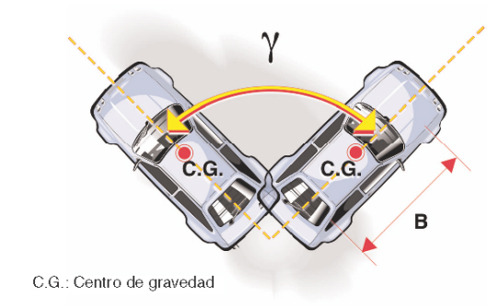
 |  |  |  | Opcional |  |  |  |  |  |  |  |  | Opcional
GIRO DEL VEHÍCULO |  |  |  |  | J.STANNARD BAKER |  |  |  | GIRO DEL VEHÍCULO
Grados | 360 | = | 6.283 | Radiales |  |  |  |  | Grados | 60 | = | 1.047 | Radiales

Energía de giro |  |  |  |  |  |  |  |  | Energía de giro
Adherencia |  |  | 0 | N |  |  |  |  | Adherencia |  |  | 0.6 | N
Masa vehículo + ocupantes |  |  | 0 | Kilos |  |  |  |  | Masa vehículo + ocupantes |  |  | 1280 | Kilos
Batalla |  |  | 0 | Metros |  |  |  |  | Batalla |  |  | 2.4 | Metros
*No se tiene en cuenta la reducción del 20% rozamiento que aplican algunos investigadores |  |  |  |  |  |  |  |  | *No se tiene en cuenta la reducción del 20% rozamiento que aplican algunos investigadores
Si desea aplicar esta reducción modifique la Adherencia y cite a LIMPERT Rudolf |  |  |  |  |  |  |  |  | Si desea aplicar esta reducción modifique la Adherencia y cite a LIMPERT Rudolf
La energía de giro es igual a: |  |  | 0 | Julios |  |  |  |  | La energía de giro es igual a: |  |  | 9467.63 | Julios

ENERGÍA TOTAL |  | = | 69454.8 | JULIOS |  |  |  |  | ENERGÍA TOTAL |  | = | 99876.59 | JULIOS

VELOCIDAD DE PROYECCIÓN |  |  | 10.85 | M/s |  |  |  |  | VELOCIDAD DE PROYECCIÓN |  |  | 12.49 | M/s
 |  |  | 39.06 | Km/h |  |  |  |  |  |  |  | 44.97 | Km/h

 |  | VEHÍCULO A |  |  |  | CÁLCULO VELOCIDAD PRE-IMPACTO |  |  |  |  | VEHÍCULO B

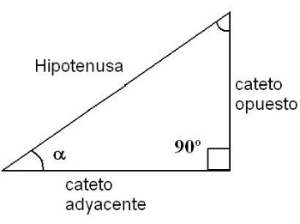
Altura | 0.5 | Hipotenusa | 0.5 | 1.00 | Resultado |  |  |  | Altura | 1.2 | Hipotenusa | 1.3 | 0.92 | Resultado
 |  |  |  | 90.00 | Grados |  |  |  |  |  |  |  | 67.38 | Grados
 |  |  |  | 1.00 | Seno |  |  |  |  |  |  |  | 0.92 | Seno
 |  |  |  | 0.00 | Coseno |  |  |  |  |  |  |  | 0.38 | Coseno

 |  |  |  |  |  |  | ANGULO DE PRE-COLISIÓN
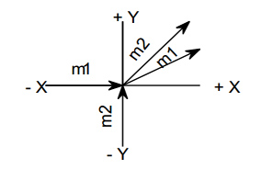
 |  |  |  |  | VEHÍCULO A | 0 | GRADOS
 |  |  |  |  |  | Coseno | 1
 |  |  |  |  |  | Seno | 0
 |  | Eje X |  |  | VEHÍCULO B | 90 | GRADOS |  |  |  |  | Eje Y
 |  |  |  |  |  | Coseno | 0
 |  |  |  |  |  | Seno | 1

V = | 6076.25 | / | 1180 | = | 5.15 | M/s |  |  | V = | 27562.98 | / | 1280 | = | 21.53 | M/s
 | La velocidad minima antes del impacto es: |  |  |  | 18.54 | Km/h |  |  |  |  | La velocidad minima del vehículo B antes del impacto es: |  |  | 77.52 | Km/h

Existencia de huellas de frenada antes del impacto: |  |  |  |  |  | Opcional |  | Existencia de huellas de frenada antes del impacto: |  |  |  |  |  |  | Opcional
Distancia de huellas = |  | 34 | Metros |  |  |  |  |  | Distancia de huellas |  | 0 | Metros
 |  |  | *Sume de 1 a 4 metros si desea ajustar calentamiento de neumático |  |  |  |  |  |  |  |  | *Sume de 1 a 4 metros si desea ajustar calentamiento de neumático
Energía necesaria = |  | 236146.32 | Julios |  |  |  |  |  | Energía necesaria = |  | 0 | Julios

Energía post colisión = |  | 15644.40 | Julios |  |  |  |  |  | Energía post colisión = |  | 296764.76 | Julios

Energía total = |  | 251790.72 | Julios |  |  |  |  |  | Energía total = |  | 296764.76 | Julios

Velocidad antes de frenar = |  |  | 20.66 | M/s | 74.37 | Km/h |  |  | Velocidad antes de frenar = |  |  | 21.53 | M/s | 77.52 | Km/h

Velocidad mínima de circulación |  |  |  |  |  |  |  | Velocidad mínima de circulación

Aceleración = | 2.94 | m/s | Tiempo respuesta = |  | 0.2 | sg |  |  | Aceleración = | 2.94 | m/s | Tiempo respuesta = |  | 0.2 | sg

Velocidad final = |  | 21.25 | M/s |  | 76.49 | Km/h |  |  | Velocidad final = |  | 22.12 | M/s |  | 79.64 | Km/h

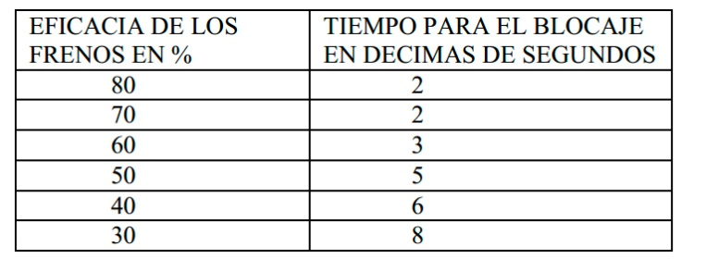
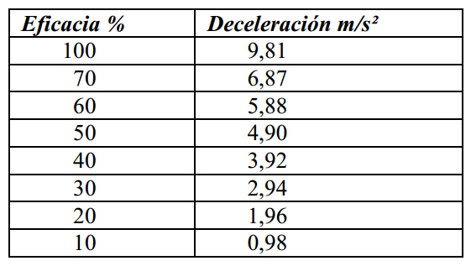
 |  |  |  |  | Eficacia de los frenos: |  |  |  |  | Rendimiento mínimos de los frenos:

 |  |  |  |  |  |  |  |  |  | COMISION ECONOMICA PARA EUROPA / NACIONES UNIDAS (CEPE/ONU)
 |  |  |  |  |  |  |  |  |  | Reglamento número 13 R-10 de 6-02-1989 (BOE 11-10-1989)
MIGUEL LOPEZ MUÑIZ GOÑI
 |  |  |  |  |  | MIGUEL LOPEZ MUÑIZ GOÑI

 |  |  |  |  |  | HIPOTESÍS EN BASE A LOS DATOS

El vehículo A circulaba por la vía a una velocidad de al menos |  |  |  |  | 76.49 | Km/h |  |  | El vehículo B circulaba por la vía a una velocidad de al menos |  |  |  |  | 79.64 | Km/h
Si tenemos en cuenta el tiempo de reacción de |  |  |  | 1 | sg |  |  |  | Si tenemos en cuenta el tiempo de reacción de |  |  |  | 1 | sg
El conductor desde que reacciona (Punto de decisión) recorre |  |  |  |  | 21.25 | metros |  |  | El conductor desde que reacciona (Punto de decisión) recorre |  |  |  |  | 22.12 | metros
Teniendo en cuenta la capacidad de freno del vehículo recorrería |  |  |  |  | 6.26 | metros |  |  | Teniendo en cuenta la capacidad de freno del vehículo recorrería |  |  |  |  | 6.52 | metros
Si a esto sumamos la huella de frenada hasta la colisión que es de |  |  |  |  | 34 | metros |  |  | Si a esto sumamos la huella de frenada hasta la colisión que es de |  |  |  |  | 0 | metros
El vehículo A desde que el conductor decide frenar ha recorrido |  |  |  |  | 61.50 | metros |  |  | El vehículo A desde que el conductor decide frenar ha recorrido |  |  |  |  | 28.64 | metros

Teniendo en cuenta que la vía esta limitada a la velocidad de |  |  |  |  | 70 | Km/h |  |  | Teniendo en cuenta que la vía esta limitada a la velocidad de |  |  |  |  | 50 | Km/h
Si el conductor decidiese frenar circulando a esa velocidad recorrería |  |  |  |  | 19.44 | metros |  |  | Si el conductor decidiese frenar circulando a esa velocidad recorrería |  |  |  |  | 13.89 | metros
Teniendo en cuenta la capacidad de frenado del vehículo recorrería |  |  |  |  | 45.88 | metros |  |  | Teniendo en cuenta la capacidad de frenado del vehículo recorrería |  |  |  |  | 23.41 | metros
*Teniendo en cuenta la eficacia de frenos normal del 0,70 |  |  |  |  |  |  |  |  | *Teniendo en cuenta la eficacia de frenos normal del 0,70

Lo que sumado nos daría una distancia total de frenado de |  |  |  |  | 65.33 | metros |  |  | Lo que sumado nos daría una distancia total de frenado de |  |  |  |  | 37.30 | metros

ATENCIÓN: USE ESTA HOJA DE CÁLCULO EXCLUSIVAMENTE COMO APOYO A UNA INVESTIGACIÓN DE ACCIDENTES TENIENDO EN CUENTA OTROS DATOS Y OPERACIONES
SEGURIDADPUBLICA.ES NO SE RESPONSABILIZA DE LOS POSIBLES ERRORES QUE PUEDAN EXISTIR. ÚSELO A MODO DE ESTUDIO E INFORMACIÓN
NO DISTRIBUYA, PUBLIQUE O MODIFIQUE PARCIALMENTE ESTA HOJA DE CÁLCULO SIN HACER MENCIÓN A SU AUTOR, EXCEPTO PARA LA INCORPORACIÓN EN DOCUMENTOS PÚBLICOS. QUEDA PROHIBIDA SU VENTA. SOLO USO PARA CONSULTAS.

 |  |  |  |  |  |  |  |  | Cedido por: NACHO I. a WWW.SEGURIDADPUBLICA.ES

